Proyección Poblacional
DATO EDITABLE
TABAL DE PROYECCIÓN POBLACIONAL

DATO CALCULADO
ERROR
Ver población en el año: | 2050 | -> | 20,760 | 21,494 | 21,520
Ingrese un año para conocer su proyección |  |  | Aritmético | Geométrico | Exponencial
AÑO | Aritmético | Geométrico | Exponencial |  | Tipo
Proyección poblacional
2030 | 17,560 | 17,615 | 17,619 |  | Proyectado
2031 | 17,720 | 17,791 | 17,796 |  | Proyectado
2032 | 17,880 | 17,969 | 17,975 |  | Proyectado
2033 | 18,040 | 18,149 | 18,156 |  | Proyectado
2034 | 18,200 | 18,330 | 18,338 |  | Proyectado
2035 | 18,360 | 18,513 | 18,523 |  | Proyectado
2036 | 18,520 | 18,699 | 18,709 |  | Proyectado
2037 | 18,680 | 18,886 | 18,897 |  | Proyectado
2038 | 18,840 | 19,074 | 19,087 |  | Proyectado
2039 | 19,000 | 19,265 | 19,279 |  | Proyectado
2040 | 19,160 | 19,458 | 19,472 |  | Proyectado
2041 | 19,320 | 19,652 | 19,668 |  | Proyectado
2042 | 19,480 | 19,849 | 19,866 |  | Proyectado
2043 | 19,640 | 20,047 | 20,065 |  | Proyectado
2044 | 19,800 | 20,248 | 20,267 |  | Proyectado
2045 | 19,960 | 20,450 | 20,471 |  | Proyectado
2046 | 20,120 | 20,655 | 20,676 |  | Proyectado
2047 | 20,280 | 20,861 | 20,884 |  | Proyectado
2048 | 20,440 | 21,070 | 21,094 |  | Proyectado
2049 | 20,600 | 21,281 | 21,306 |  | Proyectado
2050 | 20,760 | 21,494 | 21,520 |  | Proyectado
2051 | 20,920 | 21,708 | 21,737 |  | Proyectado
2052 | 21,080 | 21,926 | 21,955 |  | Proyectado
2053 | 21,240 | 22,145 | 22,176 |  | Proyectado
2054 | 21,400 | 22,366 | 22,399 |  | Proyectado
2055 | 21,560 | 22,590 | 22,624 |  | Proyectado
2056 | 21,720 | 22,816 | 22,851 |  | Proyectado
2057 | 21,880 | 23,044 | 23,081 |  | Proyectado
2058 | 22,040 | 23,274 | 23,313 |  | Proyectado
2059 | 22,200 | 23,507 | 23,547 |  | Proyectado
2060 | 22,360 | 23,742 | 23,784 |  | Proyectado

Caudal de Diseño
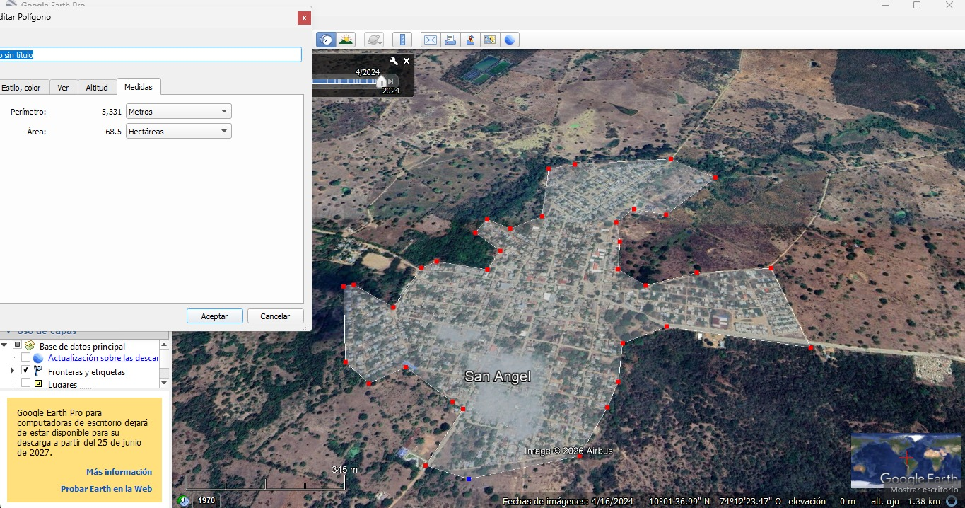
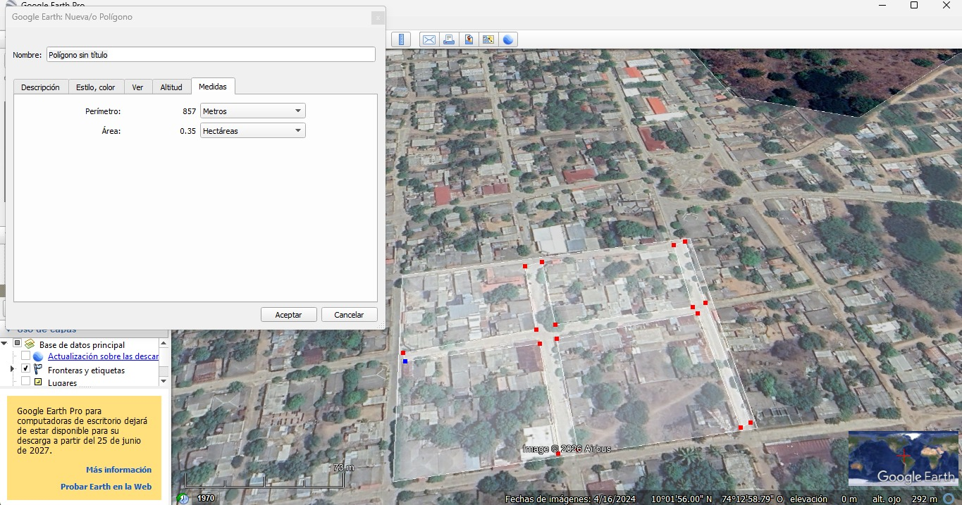
Datos Preliminares para calcular Caudal de Diseño STAR |  |  |  |  |  |  |  | Área Correspondiente al Municipio de Sábanas de San Ángel, Magdalena |  |  |  |  |  | Calculo del Área correspondiente a calles en el Municipio de Sábanas de San Ángel, Magdalena
 |  |  |  |  |  |  |  | Con ayuda del Sofware de GOOGLE EARTH PRO se obtuvo el dato de Área Urbana, para el Municipio de Sábanas de San Ángel, Magdalena. |  |  |  |  |  | Con ayuda del Sofware de GOOGLE EARTH PRO se obtuvo el dato correspondiente al % del área total, correspondiente a calles, con el fin de calcular el caudal de infiltración, para el Municipio de Sábanas de San Ángel, Magdalena.
 | Población Final | 23,742 | Habitantes | Dotación Neta Máxima — RAS 2000 / Res. 2320 de 2009 (Tabla 9)
 | Área | 68.5 | Héctareas | Nivel de Complejidad | Frío o Templado (L/hab-día) | Cálido (L/hab-día)
 | CR | 0.85 |  | Bajo | 90 | 100
 |  |  |  | Medio | 115 | 125
 | Distribución de Áreas |  |  | Medio Alto | 125 | 135
 | Área Industrial | 5% |  | Alto | 140 | 150
 | Área Comercial | 12%
DATO EDITABLE
DATO CALCULADO
ERROR
 | Área Institucional | 6%
 | Área Urbana | 94%
 | Área Calles | 14%

Calcúlo de Caudal de Diseño

 | 1. Nivel de Complejidad del Sistema |  |  | 3. Caudal Doméstico (Qd) |  |  | 5. Caudal Comercial (QC) |  |  | 7. Caudal por Conexiones Erradas (QCE) |  |  | 9. Caudal Medio Diario (QMD) |  |  | 11. Caudal Máximo Horario Final (QMHfinal)
 | Nivel de Complejidad (NC) | Medio Alto |  | Qd = (CR × Pf × DN) / 86400 | 37.84 | L/s | Aporte Unitario Comercial | 0.15 | L/s-ha | Aporte Unitario Conexiones Erradas | 0.20 | L/s-ha | QMD = Qd + QI + QC + QIns | 44.55 | L/s | QMHfinal = F × QMD | 113.60 | L/s
 | Se asigna automaticamente teniendo en cuenta la población según el Título A del RAS 2000 |  |  | Caudal Doméstico (Qd) | 0.0378 | m³/s | Área Comercial = Área Total × %Comercial | 8.22 | ha | Área Urbana = Área Total × %Área Urbana | 64.39 | ha
 |  |  |  |  |  |  | Caudal Comercial (QC) | 1.23 | L/s | Caudal Conexiones Erradas (QCE) | 12.88 | L/s | 10. Factor de Mayoración (F) |  |  | 12. Caudal de Diseño (QD)
 | 2. Dotación Neta |  |  | 4. Caudal Industrial (QI) |  |  |  |  |  |  |  |  | Población de diseño | 23.742 | miles hab | QD = QMHfinal + Qinf + QCE | 129.18 | L/s
 | Clima de la zona | Cálido |  | Aporte Unitario Industrial | 1.00 | L/s-ha | 6. Caudal Institucional (QIns) |  |  | 8. Caudal de Infiltración (Qinf) |  |  | F = 3,5 / (P en miles)^0,1 — Fórmula de Flores | 2.550 |  | Caudal de Diseño (QD) | 0.1292 | m³/s
 | Dotación Neta Máxima (DNmax) | 135 | L/hab-día | Área Industrial = Área Total × %Industrial | 3.43 | ha | Aporte Unitario Institucional | 0.50 | L/s-ha | Aporte Unitario de Infiltración | 0.30 | L/s-ha | F aplicado (limitado entre 1,4 y 3,8) | 2.550 |  | Visualice el Caudal de Diseño de la STAR
 | Coeficiente de Dotación Neta (CoefDN) | 1.20 |  | Caudal Industrial (QI) | 3.43 | L/s | Área Institucional = Área Total × %Institucional | 4.11 | ha | Área Efectiva = Área Urbana × %Área Calles | 9.01 | ha
 | Dotación Neta de Diseño (DN) = DNmax × CoefDN | 162.0 | L/hab-día |  |  |  | Caudal Institucional (QIns) | 2.05 | L/s | Caudal de Infiltración (Qinf) | 2.70 | L/s
 | Seleccione las condiciones según el clima de la zona a implementar el diseño

 |  |  | Aportes unitarios (④-⑧): valores típicos usados cuando no hay estudio específico (RAS 2000, Título D, D.3.3). Ajústelos si su docente indica otros.

 |  |  | Límites de F según RAS 2000, Título D, num. D.3.4.

